Masterdata
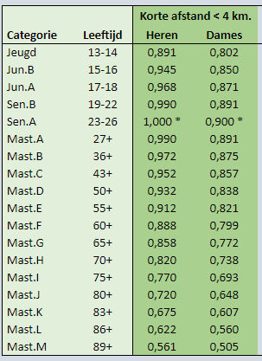
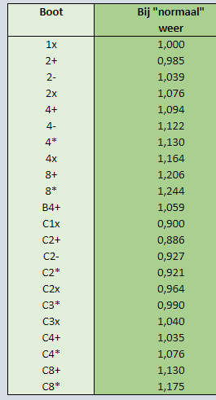
 |  |  |  | Hemus correctiefactoren |  |  | Correctie factoren RV De Maas
Categorie roeiers | Roeier factor | Boot type | Boot factor | leeftijds klasse | man | vrouw | Leeftijden | Boten
M10 | 0.730 | 8+ | 1.230 | 10 | 0.798 | 0.714
M11 | 0.750 | 8x+ | 1.250 | 11 | 0.822 | 0.736
M12 | 0.770 | 4x+ | 1.120 | 12 | 0.846 | 0.758
M13 | 0.790 | 4x | 1.163 | 13 | 0.869 | 0.778
M14 | 0.810 | 4+ | 1.093 | 14 | 0.892 | 0.798
M15 | 0.830 | 4- | 1.143 | 15 | 0.912 | 0.816
M16 | 0.850 | 2x | 1.083 | 16 | 0.932 | 0.834
M17 | 0.861 | 2+ | 0.940 | 17 | 0.948 | 0.8485
M18 | 0.871 | 2- | 1.035 | 18 | 0.964 | 0.863
M19 | 0.900 | 1x | 1.000 | 19-20 | 0.987 | 0.883
J10 | 0.800 | C4x+ | 1.000 | 21-23 | 1 | 0.895
J11 | 0.820 | C4+ | 0.983 | 24-27 | 1 | 0.895
J12 | 0.840 | C4x | 1.080 | 28-36 | 0.99 | 0.886
J13 | 0.864 | Zee4 | 1.040 | 37-43 | 0.97 | 0.868
J14 | 0.891 | C3x+ | 0.983 | 44-50 | 0.94 | 0.842
J15 | 0.918 | C3x | 1.040 | 51-55 | 0.914 | 0.818
J16 | 0.945 | C2x | 1.018 | 56-60 | 0.884 | 0.792
J17 | 0.957 | C2+ | 0.940 | 61-65 | 0.852 | 0.763
J18 | 0.968 | C2x+ | 0.925 | 66-70 | 0.818 | 0.732
J19 | 1.000 | C1x | 0.850 | 71-75 | 0.783 | 0.701
 |  | W2x+ | 0.820 | 76-80 | 0.748 | 0.669
 |  |  |  | 81-85 | 0.713 | 0.637

